美转墨洛杉矶交仓（DDP）
 美转墨洛杉矶交仓
类型 | 渠道代码 | 价格 | 产品分类 | 时效 | 拒收产品 | 备注 | 返回目录
散货（普货） | MX01 | 300美元/方 | 纯普货 （不需要NOM认证产品，且不是反倾销产品)。 塑料制品、手机壳、保护膜、数据线、配件（镜架.）（手表配件（壳.盖子.表带）、pu卷材、硅胶制品、塑料制工艺品、PVC、汽车配件（纺织品除外）、配件类（纺织品除外）等纯普货类。 未列明产品请单询 | 到仓后参考时效7-10天左右 | 仿牌、液体粉末、药品其他产品单询 | 此价格含墨西哥城内的美客多,亚马逊,虾皮及私人和商业地址免派送费，其他墨城以外地址派送费单票单询
 | MX02 | 330美元/方 | 3C类电子产品等(含NOM产品)的普货 玩具、灯具、充电器、收音机、行车记录仪、音箱、检测设备、眼镜成品、服装辅料（带纺织品辅料除外）、手机维修工具、模组、手术灯、除碳机、家具（珍贵木质用红木家具除外）、（各种家用和办公室.酒店饭店家具）、纺织机器、梭机、针织机、花边机（超声波等）、激光机、打印机、焊接机、车床、冲床、折弯机、定型机、抛光打磨机、包装机、压榨机、工艺品、电钻、厨房用品不锈钢等、各种钢铁材制品、摄影或电影摄像机、乐器、 行李箱、手提箱、公文包(纺织品除外)、眼镜盒、卡片夹、小袋、工具袋、 体育用品、瓶子和罐子、装饰盒子、复合皮革、纸板.。 未列明产品请单询
 | MX03 | 350美元/方 | 电商平台/纯纺/反倾销类 电商/档口杂货、普通纺织品（箱包、收纳包等）、大型机器类，反倾销类产品，（如气球，自行车、成人用品等），纯纺织品（服装，床单，窗帘，鞋子等）。未列明产品请单询
温馨提示
1. 此渠道需送货至我司洛杉矶仓库，如需我司安排提货，请提前沟通并确认好提货费用，提货费实报实销。
2. 散货计费方式：长CM*宽CM*高CM/1000000=方数（CBM）实重：1CBM：363KG，计费重R/T，取最大值计费，最低1CBM起收，不足1CBM按1CBM计费，1CBM以上按实际收费，小数点后保留两位，第三位往前进一。
3. 美客多/亚马逊电商平台货物要求（以平台要求为准）： 亚马逊：单件商品实重不能超30KG，单件产品任何一边边长不能超63.5CM 美客多：单件商品重量不超过25kg，单件商品任何一边边长不超过48cm

4. 外箱只接受透明胶带打包，不接受带颜色胶带以及编织袋打包。入我司仓后如经查发现未按要求执行，另外收取操作费50元人民币/件
5. Mercado美客多/亚马逊货物需贴好FBA标签、SKU标签；亚马逊/美客多的货物请务必在货物的外箱三面均贴入仓标，如运输途中因亚马逊/美客多标签损坏脱落，导致无法入仓，我司概不负责；标签损坏脱落，需要操作处理重新贴标，需要加收50RMB/件；如后续导致需要重新操作预约入仓，我司将收取一定操作费；美客多的ML编码和卖家ID出货前必须提供正确给我司。
6. Mercado美客多/亚马逊货物需要卡车单独派送，货到当地后要由发件人预约入仓时间后再安排派送；由于电商仓爆仓造成货物不能入仓以及产品销售链接失效以及后续问题，我司概不负责，不计入时效延误；由于美客多的预约问题与我们物流商无关，如Mercado美客多货物到仓后我司进行预约派送7天后仍无法预约，我司会提供截图给交货方，需要卖家与美客多客户经理进行协助争取白名单，以便更好早点预约成功；
付款要求：货物到达我司墨西哥仓后，我们会拍照取证，到仓3天内需付款给我司，在未收到付款前，我司不会进行预约派送，超过10天未付款，则自动视为弃货 赔偿标准：运费退一赔一，如需赔偿货值，需额外购买保险（总货值的5%）

特别注意：出货前请仔细阅读我司理赔标准及各服务说明条款，交货后我司默认交货公司已阅读并已同意此赔偿方案,不另做争议!

外州物流费用表
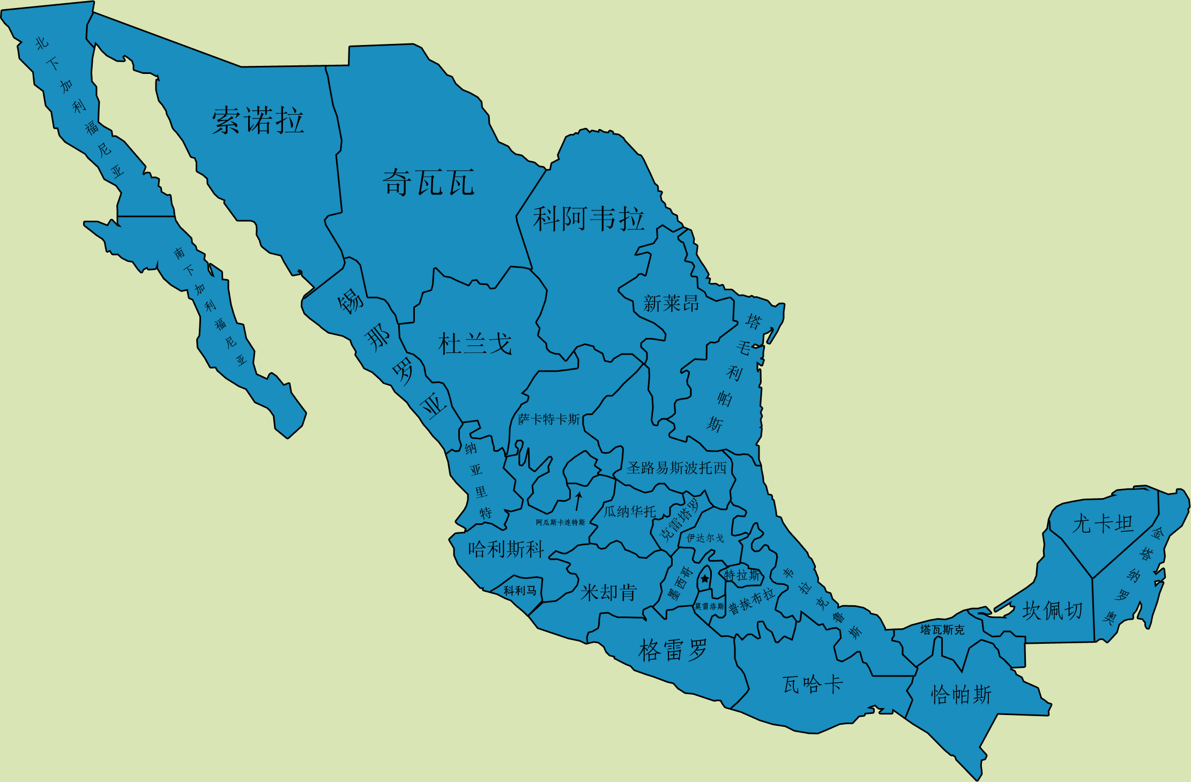
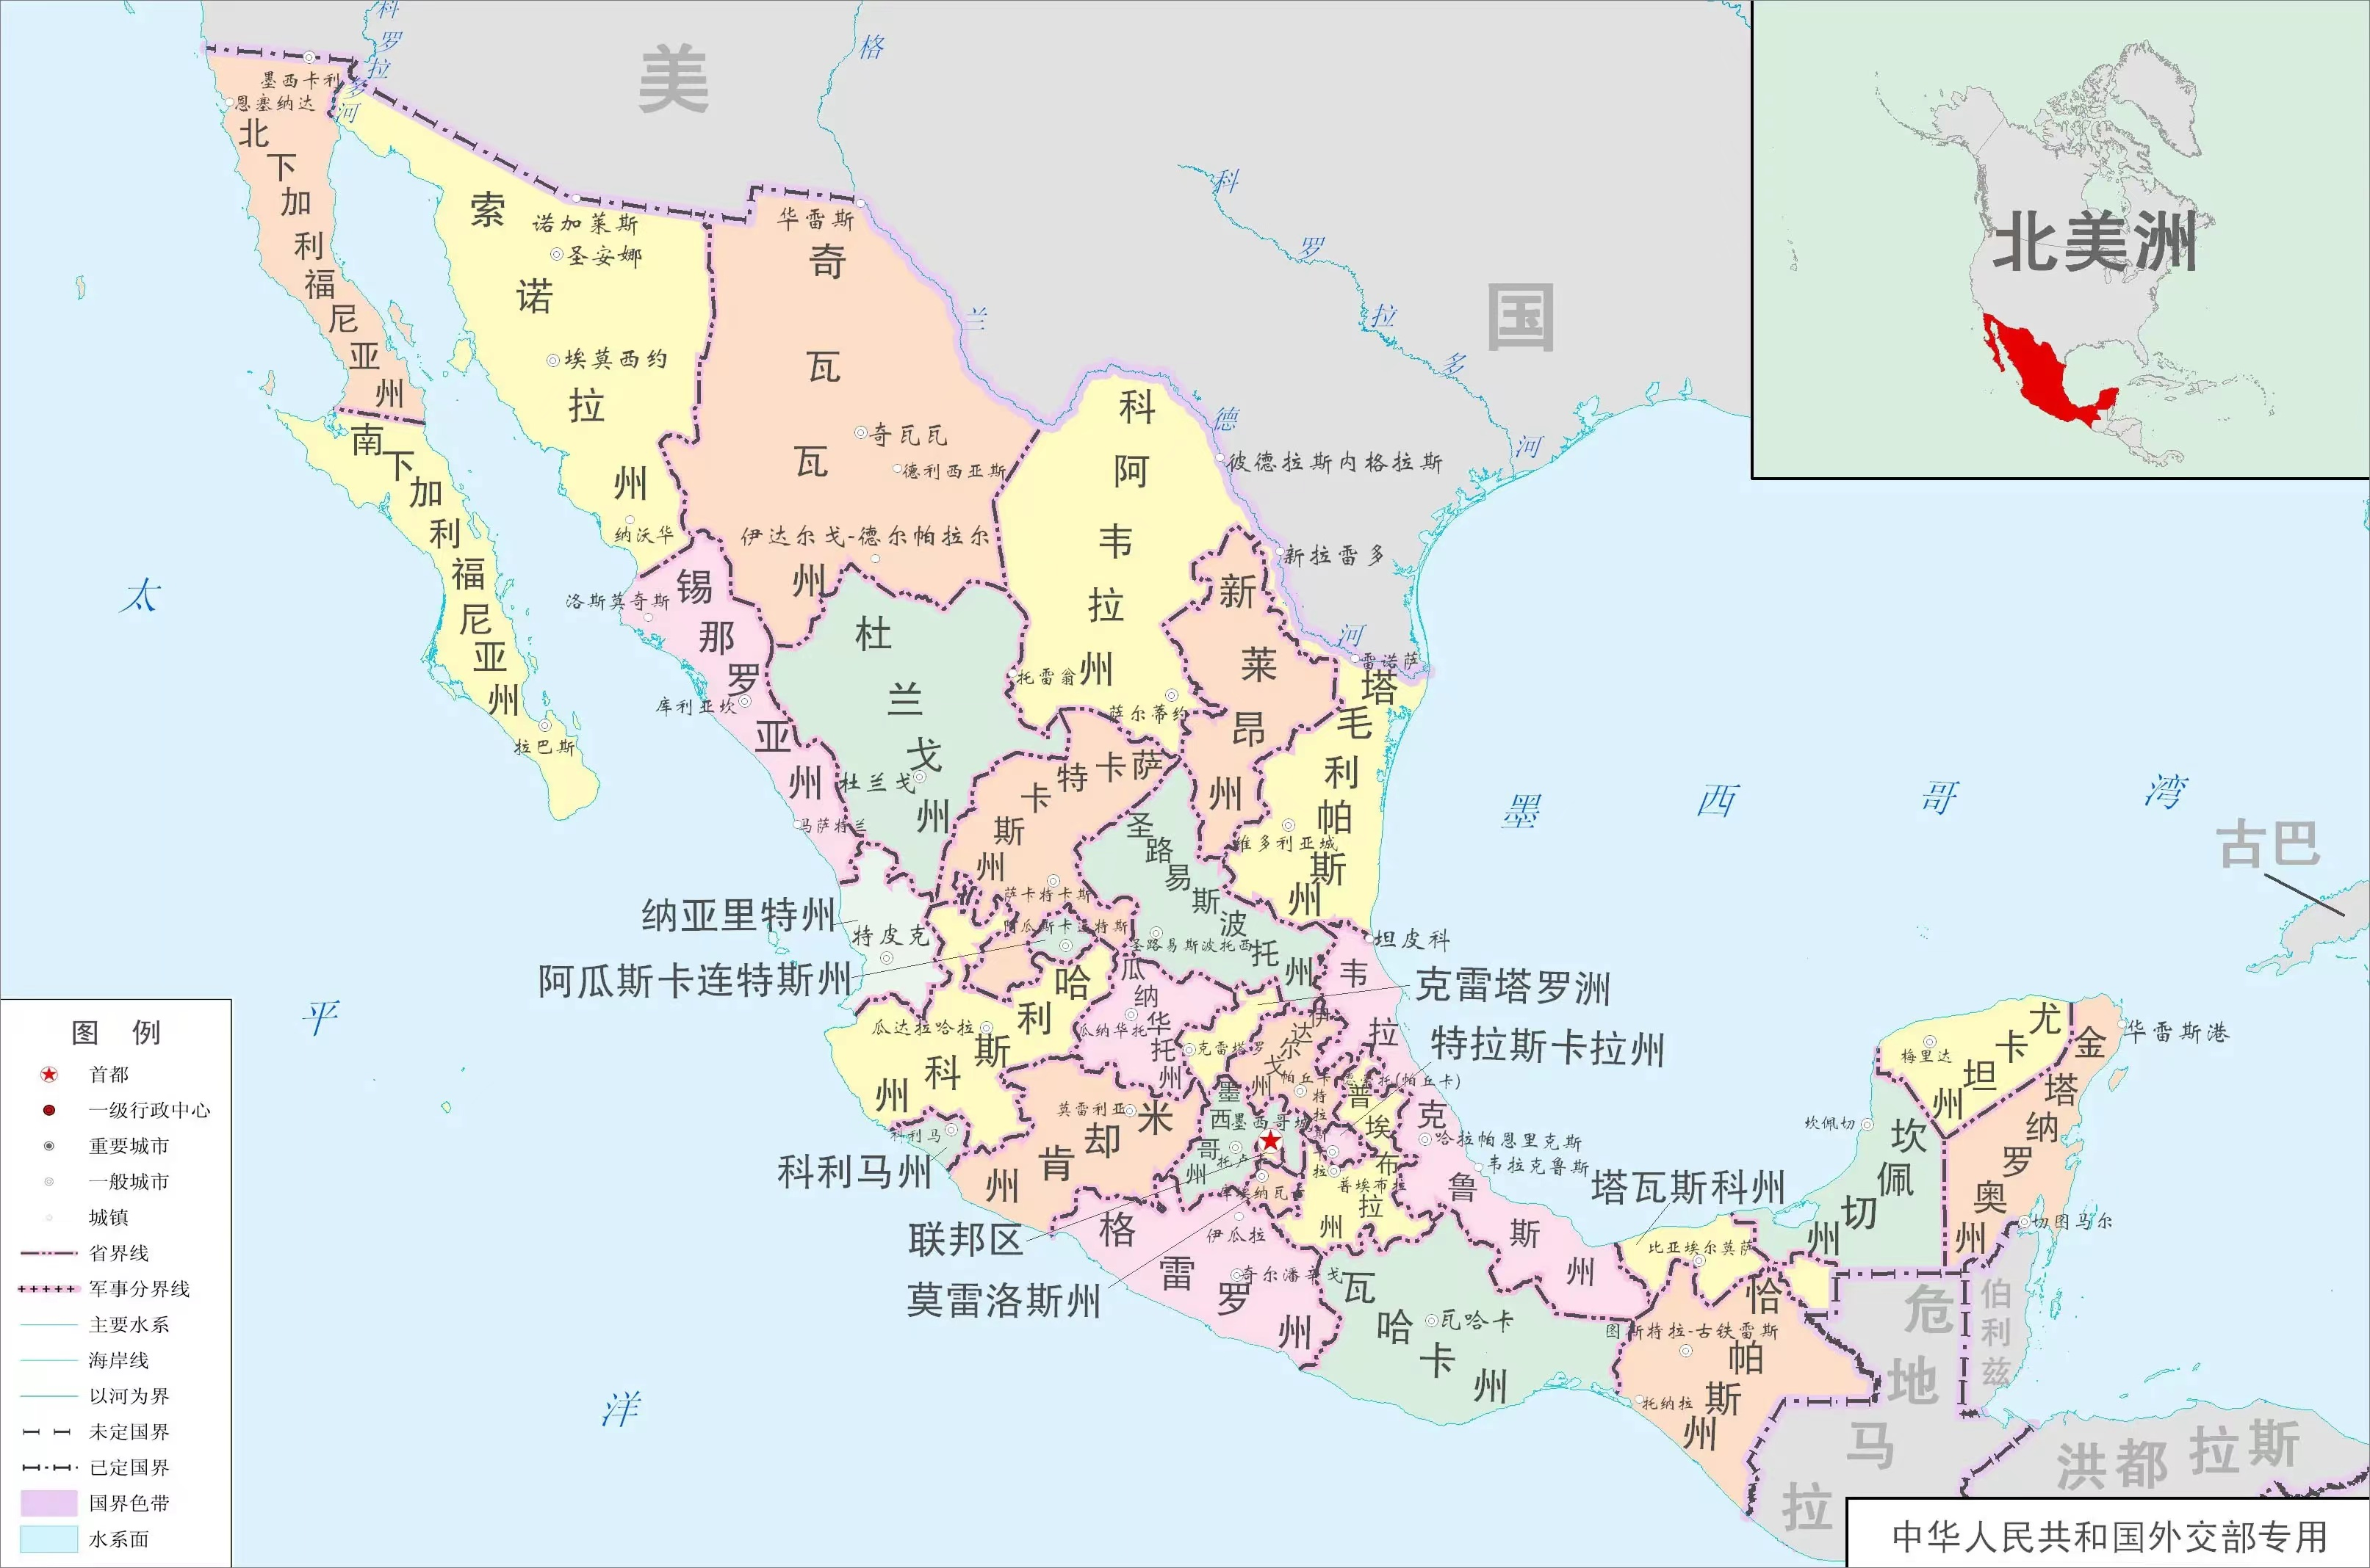
墨西哥外洲派送费及邮编列表参考（具体以实际情况确认为准）
墨西哥邮编对应城市 |  |  |  |  |  |  |  |  |  |  |  |  |  | 返回目录
0 | 20 | 21-22 | 23 | 24 | 29-30 | 31-33 | 25-27 | 28 | 34-35 | 36-38 | 39-41 | 42-43 | 44-49
墨西哥城 | 阿瓜斯特连特斯 | 北下加利福利亚 | 南下加利福利亚 | 坎佩切 | 恰帕斯 | 奇瓦瓦 | 科阿韦拉 | 科利马 | 杜兰戈 | 瓜纳华托 | 格雷罗 | 伊达尔戈 | 哈利斯科
Ciudad de Mexico | Aguascalientes | Baja California | BajaCalifornia Sur | Campeche | Chiapas | Chihuahua | Coahuila | Colima | Durango | Guanajuato | Guerrero | Hidalgo | Jalisco

50-57 | 58-61 | 62 | 63 | 64-67 | 68-71 | 72-75 | 76 | 77 | 78-79 | 80-82 | 83-85 | 86 | 87-89
墨西哥州 | 米却肯 | 莫雷诺斯 | 纳亚里特 | 新莱昂 | 瓦哈卡 | 普埃布拉 | 克雷塔罗 | 金塔纳罗奥 | 圣路易斯波托西 | 锡那罗亚 | 索诺拉 | 塔巴斯科 | 塔毛利帕斯
México | Michoacán | Morelos | Nayarit | Nuevo León | Oaxaca | Puebla | Querétaro | Quintana Roo | San Luisí Potosi | Sinaloa | Sonora | Tabasco | Tamaulipas

90 | 91-96 | 97 | 98-99
特拉斯卡拉 | 韦拉克鲁斯 | 尤卡坦 | 扎卡特卡斯
Tlaxcala | Veracruz | Yucatán | Zacatecas

墨西哥外州派送费
Zone区域/State州名 |  | Zip code 邮编 | 重量/KG | 体积/CBM |  |  | Zone区域/State州名 |  | Zip code 邮编 | 重量/KG | 体积/CBM
阿瓜斯特连特斯 Aguascalientes |  | 20 | 3.9RMB/KG | 800RMB/CBM |  |  | 莫雷诺斯 Morelos |  | 62 | 3.4RMB/KG | 550RMB/CBM
北下加利福利亚 Baja California |  | 21-22 | 7.4RMB/KG | 2400RMB/CBM |  |  | 纳亚里特 Nayarit |  | 63 | 4.9RMB/KG | 1200RMB/CBM
南下加利福利亚 BajaCalifornia Sur |  | 23 | 6.9RMB/KG | 2050RMB/CBM |  |  | 新莱昂 Nuevo León |  | 64-67 | 4.9RMB/KG | 1200RMB/CBM
坎佩切 Campeche |  | 24 | 5.9RMB/KG | 1650RMB/CBM |  |  | 瓦哈卡 Oaxaca |  | 68-71 | 3.9RMB/KG | 800RMB/CBM
恰帕斯 Chiapas |  | 29-30 | 4.9RMB/KG | 1200RMB/CBM |  |  | 普埃布拉 Puebla |  | 72-75 | 3.4RMB/KG | 550RMB/CBM
奇瓦瓦 Chihuahua |  | 31-33 | 6.4RMB/KG | 1850RMB/CBM |  |  | 克雷塔罗 Querétaro |  | 76 | 3.4RMB/KG | 550RMB/CBM
科阿韦拉 Coahuila |  | 25-27 | 5.9RMB/KG | 1650RMB/CBM |  |  | 金塔纳罗奥 Quintana Roo |  | 77 | 6.4RMB/KG | 1850RMB/CBM
科利马 Colima |  | 28 | 4.9RMB/KG | 1200RMB/CBM |  |  | 圣路易斯波托西 San Luisí Potosi |  | 78-79 | 3.9RMB/KG | 800RMB/CBM
杜兰戈 Durango |  | 34-35 | 5.9RMB/KG | 1650RMB/CBM |  |  | 锡那罗亚 Sinaloa |  | 80-82 | 5.9RMB/KG | 1650RMB/CBM
瓜纳华托 Guanajuato |  | 36-38 | 3.9RMB/KG | 800RMB/CBM |  |  | 索诺拉 Sonora |  | 83-85 | 7.4RMB/KG | 2400RMB/CBM
格雷罗 Guerrero |  | 39-41 | 3.9RMB/KG | 800RMB/CBM |  |  | 塔巴斯科 Tabasco |  | 86 | 4.9RMB/KG | 1200RMB/CBM
伊达尔戈 Hidalgo |  | 42-43 | 3.4RMB/KG | 550RMB/CBM |  |  | 塔毛利帕斯 Tamaulipas |  | 87-89 | 4.9RMB/KG | 1200RMB/CBM
哈利斯科 Jalisco |  | 44-49 | 4.9RMB/KG | 1200RMB/CBM |  |  | 特拉斯卡拉 Tlaxcala |  | 90 | 3.4RMB/KG | 550RMB/CBM
墨西哥州 México |  | 50-57 | 3.4RMB/KG | 550RMB/CBM |  |  | 韦拉克鲁斯 Veracruz |  | 91-96 | 3.9RMB/KG | 800RMB/CBM
米却肯 Michoacán |  | 58-61 | 3.9RMB/KG | 800RMB/CBM |  |  | 尤卡坦 Yucatán |  | 97 | 5.9RMB/KG | 1650RMB/CBM
例如一票货收件地址为坎佩切，毛重为510KG，体积为2.3CBM，派送费按毛重计：510*5.3=2703，按体积计：2.3*1550=3565，则此票货的派送费按体积计算，收取3565元（快递或当地物流派送，按重量或者体积计算，二者对比取大值，最低1CBM起）单箱货物重量超过70KG，请单独询价 |  |  |  |  |  |  | 扎卡特卡斯 Zacatecas |  | 98-99 | 3.9RMB/KG | 800RMB/CBM

